关系图
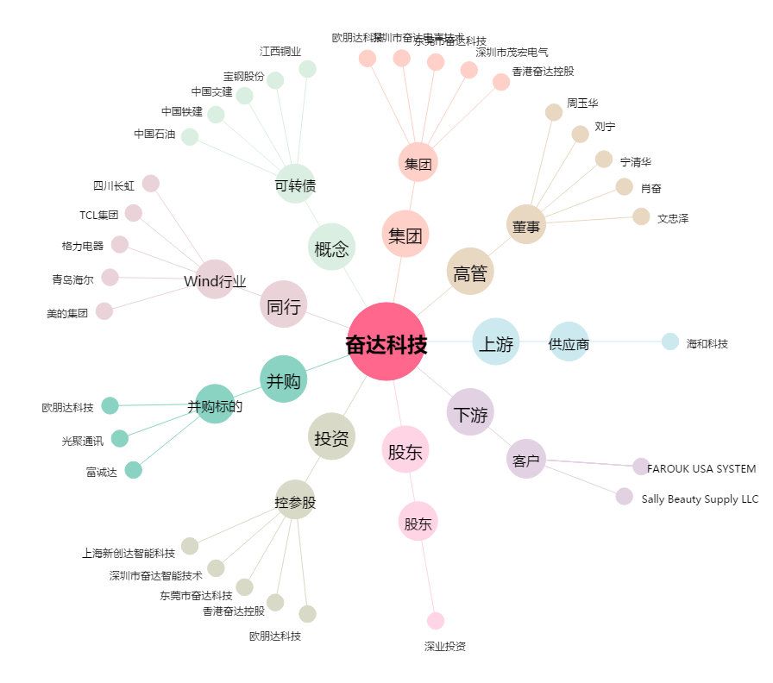
奋达科技[002681.SZ] - 关系概览图

